Sheet1
Thai Steel Cable: Survey Vendor transportation

1 | Vendor Name:

2 | Vendor Code:

3 | Working day: |  | Monday - Friday
 |  |  | Monday - Saturday
 |  |  | Other:_______________

4 | Working Time: | Day Shift: |  | - |  | OT: |  | -
 |  | Night shift: |  | - |  | OT: |  | -
 |  | Breaking time 1: |  | -
 |  | Breaking time 2: |  | -
 |  | Breaking time 3: |  | -
 |  | Breaking time 4: |  | -
 |  | Breaking time 5: |  | -
 |  | Breaking time 6: |  | -
 |  | add+

5 |  | Main Product for TSC (Main parts):
 | (สินค้าหลักที่ขายให้ TSC)

 |  | Picture Main Part:
 |  | (รูปภาพของสินค้าหลัก)

 |  |  | (upload Photo part)

6 | Packaging of Main part: |  | Plastic bag (ถุงพลาสติก) |  |  |  | Pallet (พาเลต)
 | (บรรจุภัณฑ์ของสินค้า) |  | Plastic Box (กล่องพลาสติก) |  |  |  | Steel Rack
 |  |  | Carton box (กล่องกระดาษ) |  |  |  | Other: ___________
 |  |  | Corrugate box (กล่องลูกพูก) |  |  |  | No Packaging (ไม่มีบรรจุภัณฑ์)

 |  | Picture of Packaging main part:
 | (รูปภาพของบรรจุภัณฑ์ของสินค้า)

 |  |  | (upload Photo PKG of part)

7 | Address of Warehouse for TSC's parts: __________________________________________________________
 | (ที่อยู่ของคลังสินค้า / โรงงานที่ให้ไปรับสินค้าของ ไทยสตีลเคเบิ้ล)

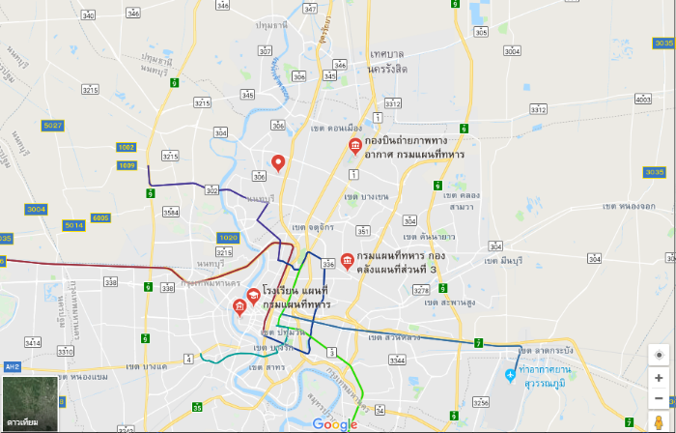
 | Location: | Google Map

 | Picture of Dock load for TSC:
 | (รูปภาพของจุดโหลดสินค้า)

 |  |  | (upload Photo of Dock)

8 | Working time of Delivery section for TSC parts |  | Day shift |  | -
 | (เวลาทำงานของหน่วยงานที่โหลดสินค้าให้ ไทยสตีลเคเบิ้ล) |  | Night shift |  | -

9 | Dock load can support (รถที่สามารถเข้าไปโหลดสินค้าได้ที่ โรงงาน / คลังสินค้า)

 |  | รถกระบะ |  |  |  | รถบรรทุก 6 ล้อ

 |  | รถบรรทุกขนาดกลาง |  |  |  | รถบรรทุก 6 ล้อพ่วง

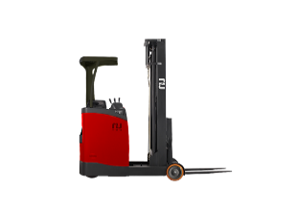
10 | Equipment support Loading/Un-loading (อุปกรณ์ที่ทาง Vendor มีสำหรับในการโหลดสินค้า)

 |  | Fork lift |  |  |  | Reach truck

 |  | Hand lift |  |  |  | Other __________

11 | ปกติโหลดสินค้าของ TSC ช่วงเวลาไหนที่โรงงาน Vendor |  |  |  |  | -

12 | ปัจจุบันใช้รถอะไรในการส่งสินค้าให้กับทาง Thai Steel Cable

 |  | รถกระบะ |  |  |  | รถบรรทุก 6 ล้อ

 |  | รถบรรทุกขนาดกลาง |  |  |  | Other (อื่นๆ) __________

13 | Current delivery trip to Thai Steel Cable (ปัจจุบันส่งงานให้ TSC กี่รอบต่อสัปดาห์) |  |  |  |  |  |  |  | trip / week
 |  |  |  |  |  |  |  |  | trip / month

14 | ถนนทางไปรับสินค้ามีการปิดการจราจร / เปลี่ยนการเดินรถ หรือไม่ |  |  |  |  | มี |  | ไม่มี
 | ถ้ามี มีบริเวณไหน ______________________________________________ |  |  |  |  | ช่วงเวลา |  | -

15 | ถนนทางเข้าโรงงาน หรือในโรงงาน สามารถกลับรถได้หรือไม่ |  |  |  |  | สามารถกลับรถได้ |  |  | ไม่สามารถกลับรถได้

16 | Contact Person | Name: |  |  |  | Surname:
 | (บุคคลสำหรับติดต่อ) | Position: |  |  |  | Tel:
 |  | Email:

